STN-2027-alt
Legenda:
*Incluir: letras em azul
*Alterar: letras em roxo
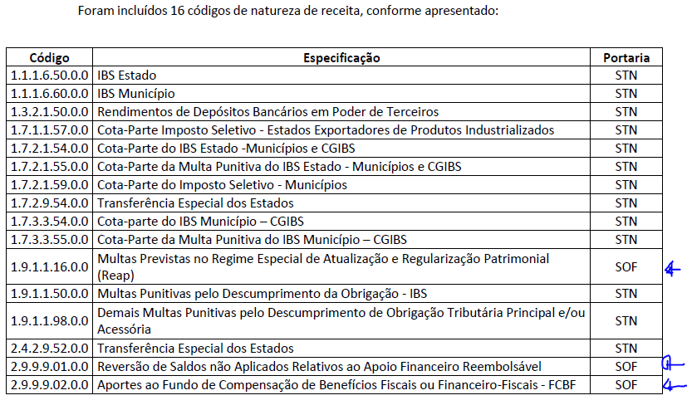
*Excluir: letras em vermelho e tachado
Código | Especificação | Portaria
11165000 | IBS Estado | STN
11166000 | IBS Município | STN
13215000 | Rendimentos de Depósitos Bancários em Poder de Terceiros | STN
17115700 | Cota-Parte Imposto Seletivo - Estados Exportadores de Produtos Industrializados | STN
17215400 | Cota-Parte do IBS Estado -Municípios e CGIBS | STN
17215500 | Cota-Parte da Multa Punitiva do IBS Estado - Municípios e CGIBS | STN
17215900 | Cota-Parte do Imposto Seletivo - Municípios | STN
17295400 | Transferência Especial dos Estados | STN
17335400 | Cota-parte do IBS Município – CGIBS | STN
17335500 | Cota-Parte da Multa Punitiva do IBS Município – CGIBS | STN
19111600 | Multas Previstas no Regime Especial de Atualização e Regularização Patrimonial (Reap) | SOF
19115000 | Multas Punitivas pelo Descumprimento da Obrigação - IBS | STN
19119800 | Demais Multas Punitivas pelo Descumprimento de Obrigação Tributária Principal e/ou Acessória | STN
24295200 | Transferência Especial dos Estados | STN
29990100 | Reversão de Saldos não Aplicados Relativos ao Apoio Financeiro Reembolsável | SOF
29990200 | Aportes ao Fundo de Compensação de Benefícios Fiscais ou Financeiro-Fiscais - FCBF | SOF

